Thống kê
Project Name | XÂY DỰNG DIỄN ĐÀN CHIA SẺ KIẾN THỨC ĐA NGÔN NGỮ TÍCH HỢP AI HỖ TRỢ DUYỆT VÀ CẢNH BÁO NỘI DUNG KHÔNG LÀNH MẠNH
Module Code | Thống kê
 | Hoàn thành | Lỗi | Chưa kiểm tra | Bị chăn | Tổng số trường hợp thử nghiệm
Round 1 | 11 | 0 | 0 | 0 | 11
Round 2 | 11 | 0 | 0 | 0 | 11

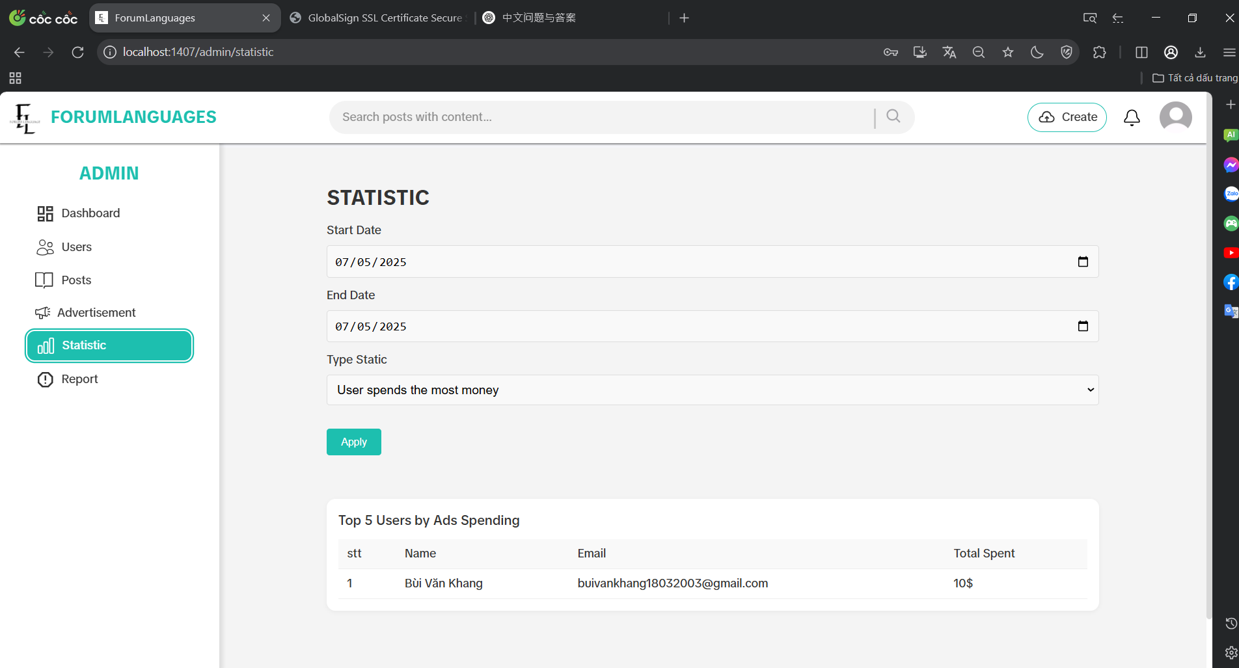

Test Case ID | Mô tả | Hành động | Điều kiện tiên quyết | Kết quả mong đợi | Kết quả thực tế | Kết quả |  |  | Kết quả |  |  | Chú thích
 |  |  |  |  |  | Vòng 1 |  |  | Vòng 2
 |  |  |  |  |  | Trạng thái | Ngày kiểm tra | Người kiểm tra | Trạng thái | Ngày kiểm tra | Người kiểm tra
GUI_SHOW Kiểm thử giao diện Thống kê
GUI-STAT01 | [Statistic] Label |  | Đăng nhập với quyền admin | Label : Statistic Status : enable | Label : Statistic Status : enable | Passed | 2025-04-05 | Khang | Passed | 2025-04-05 | Đô
GUI-STAT02 | [Start Date] Input |  | Đăng nhập với quyền admin | Input: Start Date Status: enable Format: dd/mm/yyyy | Input: Start Date Status: enable Format: dd/mm/yyyy | Passed | 2025-04-05 | Khang | Passed | 2025-04-05 | Đô
GUI-STAT03 | [End Date] Input |  | Đăng nhập với quyền admin | Input: End Date Status: enable Format: dd/mm/yyyy | Input: End Date Status: enable Format: dd/mm/yyyy | Passed | 2025-04-05 | Khang | Passed | 2025-04-05 | Đô
GUI-STAT04 | [Type Static] Dropdown |  | Đăng nhập với quyền admin | Dropdown : visible Status : enable | Dropdown : visible Status : enable | Passed | 2025-04-05 | Khang | Passed | 2025-04-05 | Đô
GUI-STAT05 | [Apply] Button |  | Đăng nhập với quyền admin | Label : Apply Status : enable | Label : Apply Status : enable | Passed | 2025-04-05 | Khang | Passed | 2025-04-05 | Đô
GUI-STAT06 | [Result Table] Display |  | Đăng nhập với quyền admin | Table : visible Cột phù hợp với loại thống kê | Table : visible Hiển thị đúng theo tiêu chí đã chọn | Passed | 2025-04-05 | Khang | Passed | 2025-04-05 | Đô
FUNCTION_SHOW Kiểm thử chức năng Thống kê
FUNC-STAT01 | Lọc thống kê theo người chi tiêu nhiều nhất | Chọn loại “User spends the most money” → Apply | Đăng nhập với quyền admin | Bảng hiển thị danh sách người dùng + email + tổng tiền chi | Hiển thị đúng người dùng + tổng chi tiêu | Passed | 2025-04-05 | Khang | Passed | 2025-04-05 | Đô
FUNC-STAT02 | Lọc bài viết có tương tác cao nhất | Chọn loại “Post with the highest interaction” → Apply | Đăng nhập với quyền admin | Hiển thị bảng: tên bài viết + số like, comment, share (tổng tương tác) | Dữ liệu hiển thị đúng thứ tự tương tác cao đến thấp | Passed | 2025-04-05 | Khang | Passed | 2025-04-05 | Đô
FUNC-STAT03 | Lọc bài viết được chi quảng cáo nhiều nhất | Chọn “Post with the most advertising spend” → Apply | Đăng nhập với quyền admin | Hiển thị danh sách bài viết + giá trị quảng cáo | Đúng theo thứ tự tiền quảng cáo giảm dần | Passed | 2025-04-05 | Khang | Passed | 2025-04-05 | Đô
FUNC-STAT04 | Lọc các bài viết quảng cáo gần nhất | Chọn “Most recent ads posts” → Apply | Đăng nhập với quyền admin | Hiển thị danh sách bài viết quảng cáo theo thứ tự mới nhất | Bảng đúng thứ tự thời gian giảm dần | Passed | 2025-04-05 | Khang | Passed | 2025-04-05 | Đô
FUNC-STAT05 | Kiểm tra khi không có dữ liệu khớp | Chọn ngày không có dữ liệu → Apply | Đăng nhập với quyền admin | Bảng rỗng | Kết quả đúng kỳ vọng | Passed | 2025-04-05 | Khang | Passed | 2025-04-05 | Đô

Quản lý các gói quảng cáo
Project Name | XÂY DỰNG DIỄN ĐÀN CHIA SẺ KIẾN THỨC ĐA NGÔN NGỮ TÍCH HỢP AI HỖ TRỢ DUYỆT VÀ CẢNH BÁO NỘI DUNG KHÔNG LÀNH MẠNH
Module Code | Quản lý các gói quảng cáo
 | Hoàn thành | Lỗi | Chưa kiểm tra | Bị chăn | Tổng số trường hợp thử nghiệm
Round 1 | 14 | 0 | 0 | 0 | 14
Round 2 | 14 | 0 | 0 | 0 | 14

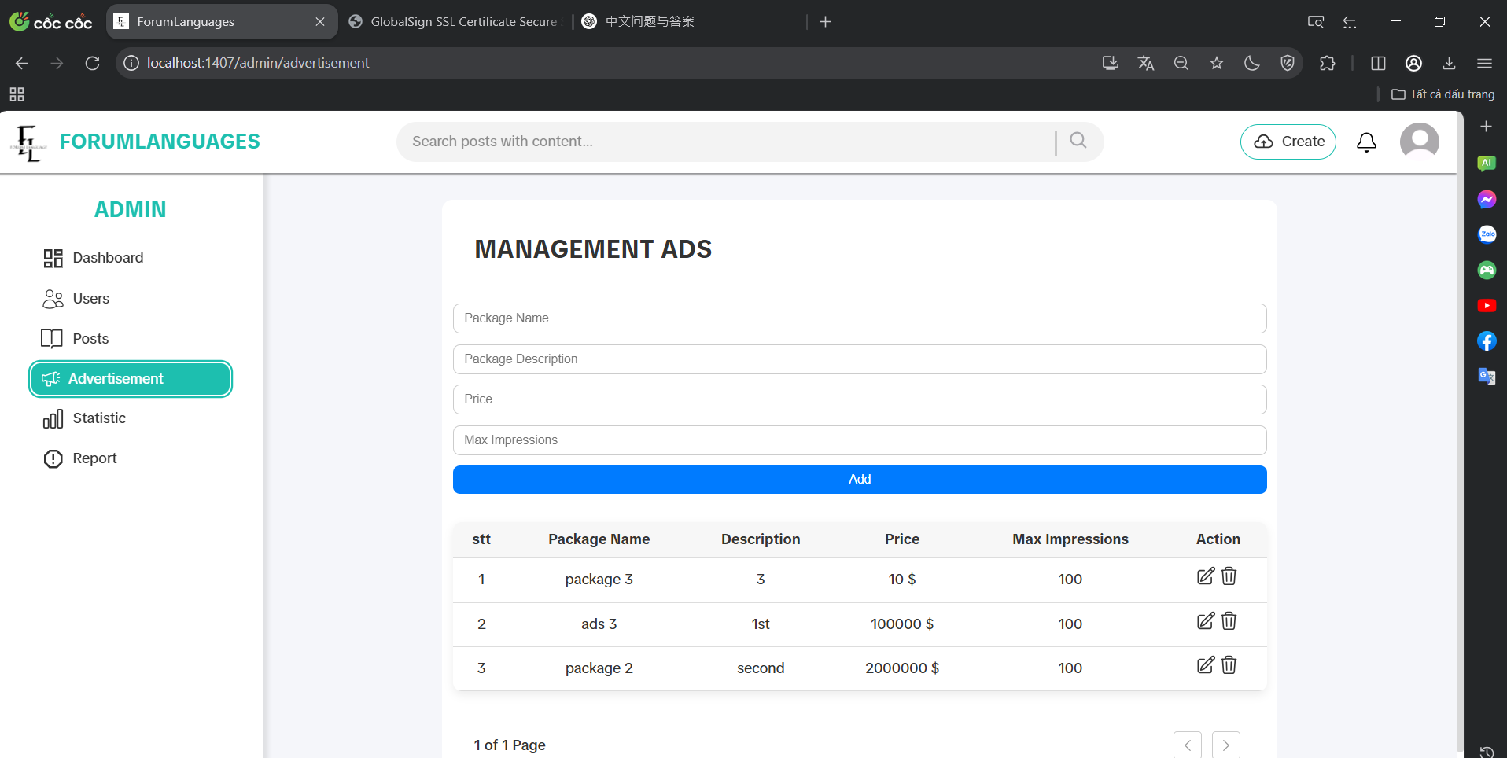

Test Case ID | Mô tả | Hành động | Điều kiện tiên quyết | Kết quả mong đợi | Kết quả thực tế | Kết quả |  |  | Kết quả |  |  | Chú thích
 |  |  |  |  |  | Vòng 1 |  |  | Vòng 2
 |  |  |  |  |  | Trạng thái | Ngày kiểm tra | Người kiểm tra | Trạng thái | Ngày kiểm tra | Người kiểm tra
GUI_SHOW Kiểm thử giao diện quản lý các gói quảng cáo
GUI-ADP01 | [Management Post] Label |  | Đăng nhập với quyền admin | Label : Promote Status : enable | Label : Promote Status : enable | Passed | 2025-06-05 | Khang | Passed | 2025-06-05 | Đô
GUI-ADP02 | [Package Name] Input |  | Đăng nhập với quyền admin | Input : visible Placeholder : Package Name | Input : visible Placeholder : Package Name | Passed | 2025-06-05 | Khang | Passed | 2025-06-05 | Đô
GUI-ADP03 | [Package Description] Input |  | Đăng nhập với quyền admin | Input : visible Placeholder : Package Description | Input : visible Placeholder : Package Description | Passed | 2025-06-05 | Khang | Passed | 2025-06-05 | Đô
GUI-ADP04 | [Price] Input |  | Đăng nhập với quyền admin | Input : visible Placeholder : Price | Input : visible Placeholder : Price | Passed | 2025-06-05 | Khang | Passed | 2025-06-05 | Đô
GUI-ADP05 | [Max Impressions] Input |  | Đăng nhập với quyền admin | Input : visible Placeholder : Max Impressions | Input : visible Placeholder : Max Impressions | Passed | 2025-06-05 | Khang | Passed | 2025-06-05 | Đô
GUI-ADP06 | [Add] Button |  | Đăng nhập với quyền admin | Label : Add Status : enable | Label : Add Status : enable | Passed | 2025-06-05 | Khang | Passed | 2025-06-05 | Đô
GUI-ADP07 | [Table Packages] Display |  | Đăng nhập với quyền admin | Table : visible Status : enable | Table : visible Status : enable | Passed | 2025-06-05 | Khang | Passed | 2025-06-05 | Đô
GUI-ADP08 | [Price] Format in Table |  | Đăng nhập với quyền admin | Column : Price Label : $ | Column : Price Label : $ | Passed | 2025-06-05 | Khang | Passed | 2025-06-05 | Đô
GUI-ADP09 | [Edit] Icon in Table |  | Đăng nhập với quyền admin | Icon : Edit Status : enable | Icon : Edit Status : enable | Passed | 2025-06-05 | Khang | Passed | 2025-06-05 | Đô
GUI-ADP10 | [Delete] Icon in Table |  | Đăng nhập với quyền admin | Icon : Delete Status : enable | Icon : Delete Status : enable | Passed | 2025-06-05 | Khang | Passed | 2025-06-05 | Đô
FUNCTION_SHOW Kiểm thử chức năng quản lý các gói quảng cáo
FUNC-ADP01 | Thêm gói quảng cáo hợp lệ | Nhập đầy đủ thông tin → nhấn “Add” | Đăng nhập với quyền admin | Gói quảng cáo mới được thêm vào bảng | Gói quảng cáo mới được thêm vào bảng | Passed | 2025-06-05 | Khang | Passed | 2025-06-05 | Đô
FUNC-ADP02 | Lỗi khi thêm gói thiếu dữ liệu | Bỏ trống 1 trường → nhấn “Add” | Đăng nhập với quyền admin | Không thêm được vào bảng | Không thêm được vào bảng | Passed | 2025-06-05 | Khang | Passed | 2025-06-05 | Đô
FUNC-ADP03 | Xoá gói quảng cáo | Nhấn icon thùng rác tại 1 dòng | Đăng nhập với quyền admin | Gói đó bị xoá khỏi danh sách, bảng cập nhật lại | Gói xoá thành công, không còn xuất hiện | Passed | 2025-06-05 | Khang | Passed | 2025-06-05 | Đô
FUNC-ADP04 | Chỉnh sửa thông tin gói quảng cáo | Nhấn icon “Edit” → thay đổi giá tiền → lưu | Đăng nhập với quyền admin | Thông tin được thay đổi | Thông tin được thay đổi | Passed | 2025-06-05 | Khang | Passed | 2025-06-05 | Đô

Kết bạn
Project Name | XÂY DỰNG DIỄN ĐÀN CHIA SẺ KIẾN THỨC ĐA NGÔN NGỮ TÍCH HỢP AI HỖ TRỢ DUYỆT VÀ CẢNH BÁO NỘI DUNG KHÔNG LÀNH MẠNH
Module Code | Kết bạn
 | Hoàn thành | Lỗi | Chưa kiểm tra | Bị chăn | Tổng số trường hợp thử nghiệm
Round 1 | 9 | 1 | 0 | 0 | 9
Round 2 | 9 | 0 | 0 | 0 | 9

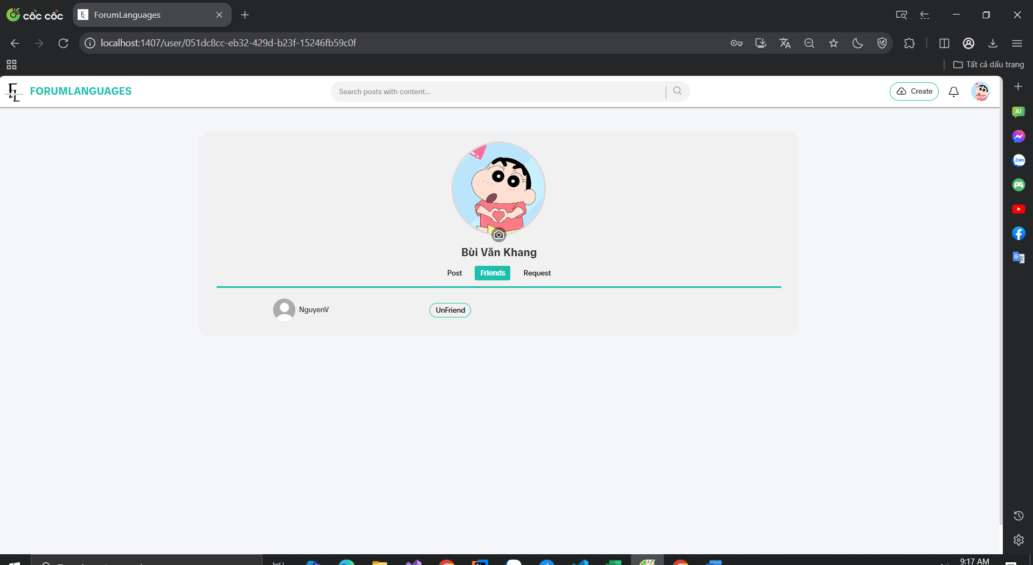
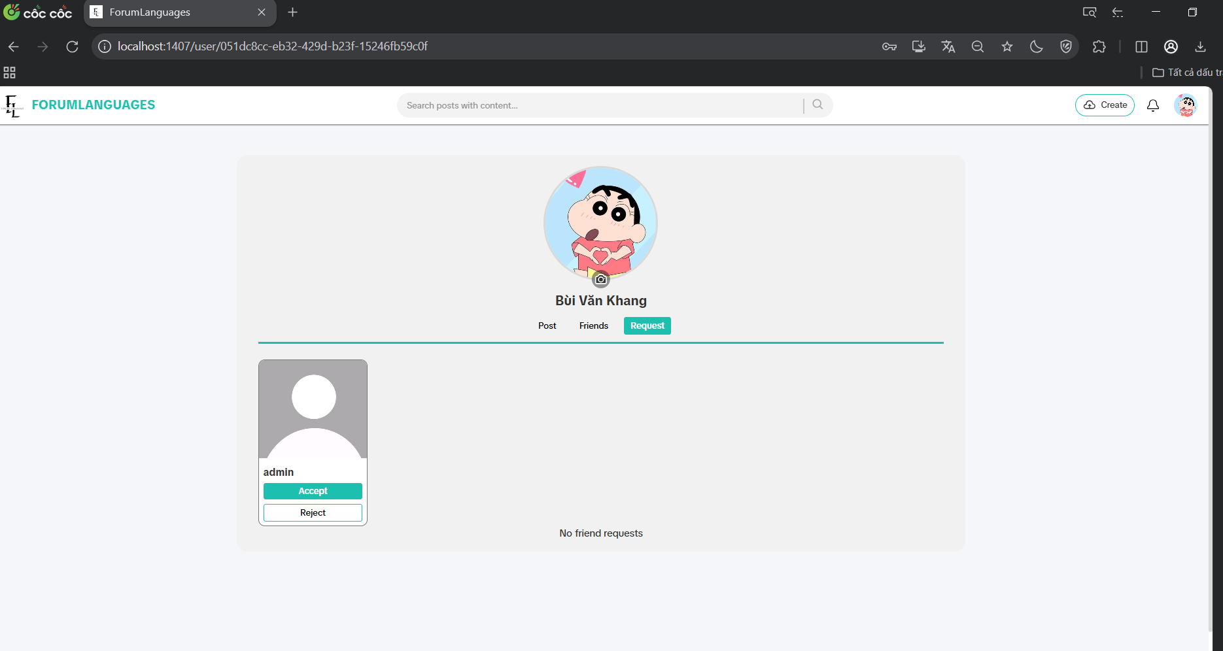

Test Case ID | Mô tả | Hành động | Điều kiện tiên quyết | Kết quả mong đợi | Kết quả thực tế | Kết quả |  |  | Kết quả |  |  | Chú thích
 |  |  |  |  |  | Vòng 1 |  |  | Vòng 2
 |  |  |  |  |  | Trạng thái | Ngày kiểm tra | Người kiểm tra | Trạng thái | Ngày kiểm tra | Người kiểm tra
GUI_SHOW Kiểm thử giao diện kết bạn
GUI-FR01 | [Friends] Tab |  | Đã đăng nhập vào hệ thống | Label: Friends Status: visible List: loaded | Label: Friends Status: visible List: loaded | Passed | 2025-07-05 | Khang | Passed | 2025-08-05 | Đô
GUI-FR02 | [Request] Tab |  | Đã đăng nhập vào hệ thống | Label: Request Status: visible List: loaded | Label: Request Status: visible List: loaded | Passed | 2025-07-05 | Khang | Passed | 2025-08-05 | Đô
GUI-FR03 | [Unfriend] Button |  | Đã đăng nhập vào hệ thống, có ít nhất 1 bạn bè | Button: Unfriend Status: visible Action: clickable | Button: Unfriend Status: visible Action: clickable | Passed | 2025-07-05 | Khang | Passed | 2025-08-05 | Đô
GUI-FR04 | [Accept/Reject] Button |  | Đã đăng nhập vào hệ thống, yêu cầu kết bạn cần xử lí | Button: Accept, Reject Status: visible Action: clickable | Button: Accept, Reject Status: visible Action: clickable | Passed | 2025-07-05 | Khang | Passed | 2025-08-05 | Đô
FUNCTION_SHOW Kiểm thử chức năng kết bạn
FUNC-FR01 | Gửi yêu cầu kết bạn | Truy cập trang cá nhân người khác | Đã đăng nhập vào hệ thống | Gửi lời mời thành công | Gửi lời mời thành công | Passed | 2025-07-05 | Khang | Passed | 2025-08-05 | Đô
FUNC-FR02 | Chấp nhận yêu cầu kết bạn | Vào Request → click "Accept" | Đã đăng nhập vào hệ thống | Người được chấp nhận chuyển sang danh sách bạn bè | Người được chấp nhận chuyển sang danh sách bạn bè | Passed | 2025-07-05 | Khang | Passed | 2025-08-05 | Đô
FUNC-FR03 | Từ chối yêu cầu kết bạn | Vào Request → click "Reject" | Đã đăng nhập vào hệ thống | Yêu cầu biến mất khỏi danh sách request | Yêu cầu biến mất khỏi danh sách request | Passed | 2025-07-05 | Khang | Passed | 2025-08-05 | Đô
FUNC-FR04 | Chấp nhận lời mời kết bạn | Nhấn “Chấp nhận” trong danh sách lời mời | Đã đăng nhập vào hệ thống | Hai người trở thành bạn bè, hiện trong danh sách bạn bè | Hai người trở thành bạn bè, hiện trong danh sách bạn bè | Passed | 2025-07-05 | Khang | Passed | 2025-08-05 | Đô
FUNC-FR05 | Hủy kết bạn | Vào danh sách bạn bè → click "Unfriend" | Đã đăng nhập vào hệ thống | Người bị hủy kết bạn biến mất khỏi danh sách bạn | Người bị huỷ kết bạn không biến mất | Failed | 2025-07-05 | Khang | Passed | 2025-08-05 | Đô

Bài viết bị báo cáo
Project Name | XÂY DỰNG DIỄN ĐÀN CHIA SẺ KIẾN THỨC ĐA NGÔN NGỮ TÍCH HỢP AI HỖ TRỢ DUYỆT VÀ CẢNH BÁO NỘI DUNG KHÔNG LÀNH MẠNH
Module Code | Bài viết bị báo cáo
 | Hoàn thành | Lỗi | Chưa kiểm tra | Bị chăn | Tổng số trường hợp thử nghiệm
Round 1 | 12 | 1 | 0 | 0 | 12
Round 2 | 12 | 0 | 0 | 0 | 12
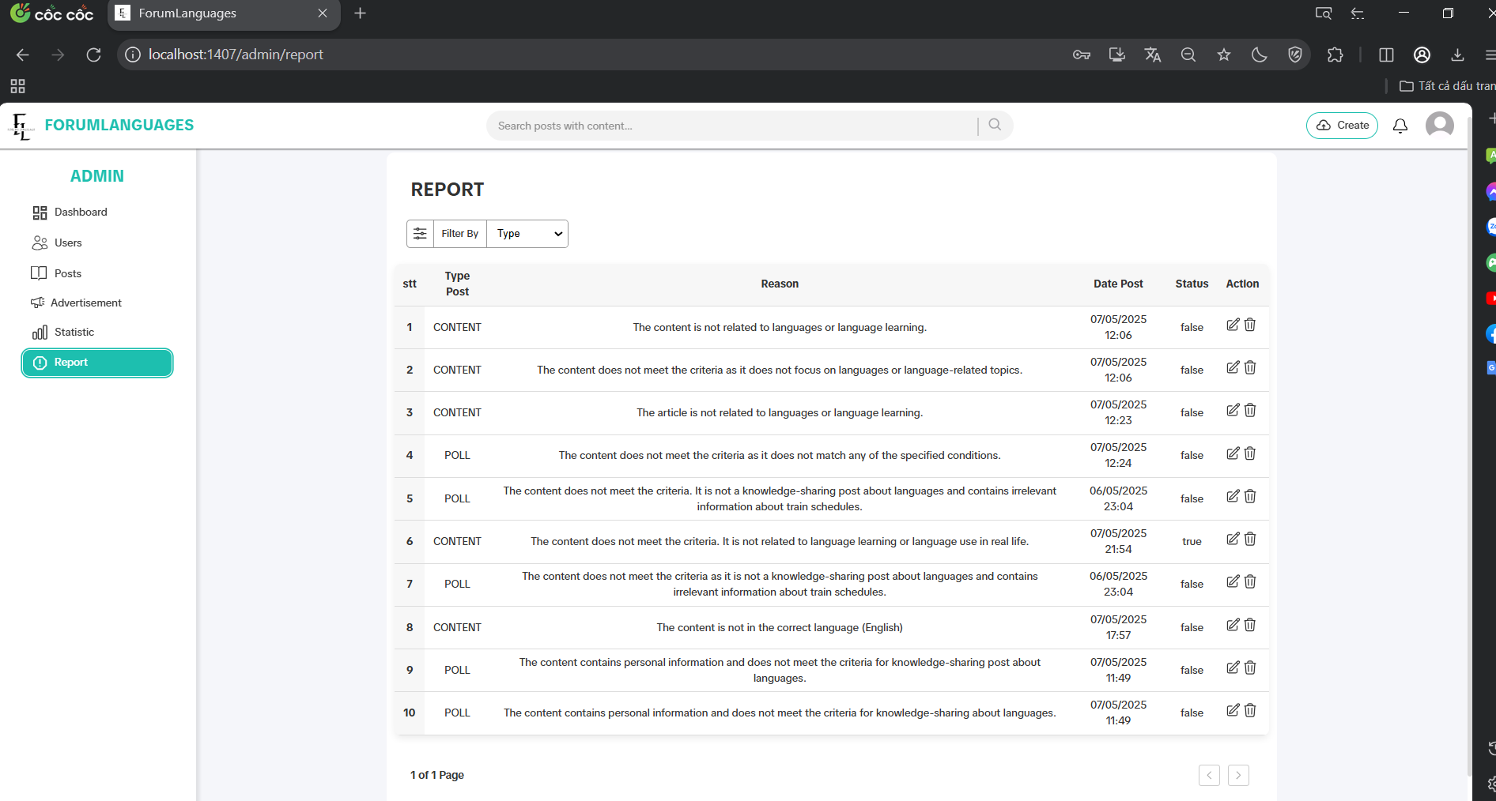

Test Case ID | Mô tả | Hành động | Điều kiện tiên quyết | Kết quả mong đợi | Kết quả thực tế | Kết quả |  |  | Kết quả |  |  | Chú thích
 |  |  |  |  |  | Vòng 1 |  |  | Vòng 2
 |  |  |  |  |  | Trạng thái | Ngày kiểm tra | Người kiểm tra | Trạng thái | Ngày kiểm tra | Người kiểm tra
GUI_SHOW Kiểm thử giao diện bài viết bị báo cáo
GUI-REP01 | [Report] Label |  | Đăng nhập với quyền admin | Label: Report Status: enable | Label: Report Status: enable | Passed | 2025-09-05 | Khang | Passed | 2025-10-05 | Đô
GUI-REP02 | [Table Reports] Display |  | Đăng nhập với quyền admin | Table: visible Status: enable | Table: visible Status: enable | Passed | 2025-09-05 | Khang | Passed | 2025-10-05 | Đô
GUI-REP03 | [Type Post] Column |  | Đăng nhập với quyền admin | Column: Type Post Status: visible | Column: Type Post Status: visible | Passed | 2025-09-05 | Khang | Passed | 2025-10-05 | Đô
GUI-REP04 | [Reason] Column |  | Đăng nhập với quyền admin | Column: Reason Status: visible | Column: Reason Status: visible | Passed | 2025-09-05 | Khang | Passed | 2025-10-05 | Đô
GUI-REP05 | [Status] Column |  | Đăng nhập với quyền admin | Column: Status Value: true/false | Column: Status Value: true/false | Passed | 2025-09-05 | Khang | Passed | 2025-10-05 | Đô
GUI-REP06 | [Edit] Icon in Table |  | Đăng nhập với quyền admin | Icon: Edit Status: enable | Icon: Edit Status: enable | Passed | 2025-09-05 | Khang | Passed | 2025-10-05 | Đô
GUI-REP07 | [Delete] Icon in Table |  | Đăng nhập với quyền admin | Icon: Delete Status: enable | Icon: Delete Status: enable | Passed | 2025-09-05 | Khang | Passed | 2025-10-05 | Đô
GUI-REP08 | [Type Filter] Dropdown |  | Đăng nhập với quyền admin | Dropdown: visible Status: enable | Dropdown: visible Status: enable | Passed | 2025-09-05 | Khang | Passed | 2025-10-05 | Đô
GUI-REP09 | [Search Box] Input |  | Đăng nhập với quyền admin | Input: visible Search keyword works | Input: visible Search keyword works | Passed | 2025-09-05 | Khang | Passed | 2025-10-05 | Đô
GUI-REP10 | [Pagination] Control |  | Đăng nhập với quyền admin | Pagination works Page updates | Pagination works Page updates | Passed | 2025-09-05 | Khang | Passed | 2025-10-05 | Đô
FUNCTION_SHOW Kiểm thử chức năng bài viết bị báo cáo
FUNC-REP01 | Đổi trạng thái báo cáo | Chọn bài → đổi status false → true | Đăng nhập với quyền admin | Trạng thái cập nhật đúng | Trạng thái cập nhật đúng | Passed | 2025-09-05 | Khang | Passed | 2025-10-05 | Đô
FUNC-REP02 | Xóa bài viết bị báo cáo | Nhấn icon delete tại 1 dòng → chọn delete | Đăng nhập với quyền admin | Bài bị xóa khỏi danh sách | Bài chưa bị xoá khỏi danh sách | Failed | 2025-09-05 | Khang | Passed | 2025-10-05 | Đô

Bài viết quảng cáo cá nhân
Project Name | XÂY DỰNG DIỄN ĐÀN CHIA SẺ KIẾN THỨC ĐA NGÔN NGỮ TÍCH HỢP AI HỖ TRỢ DUYỆT VÀ CẢNH BÁO NỘI DUNG KHÔNG LÀNH MẠNH
Module Code | Bài viết quảng cáo cá nhân
 | Hoàn thành | Lỗi | Chưa kiểm tra | Bị chăn | Tổng số trường hợp thử nghiệm
Round 1 | 17 | 0 | 0 | 0 | 17
Round 2 | 17 | 0 | 0 | 0 | 17

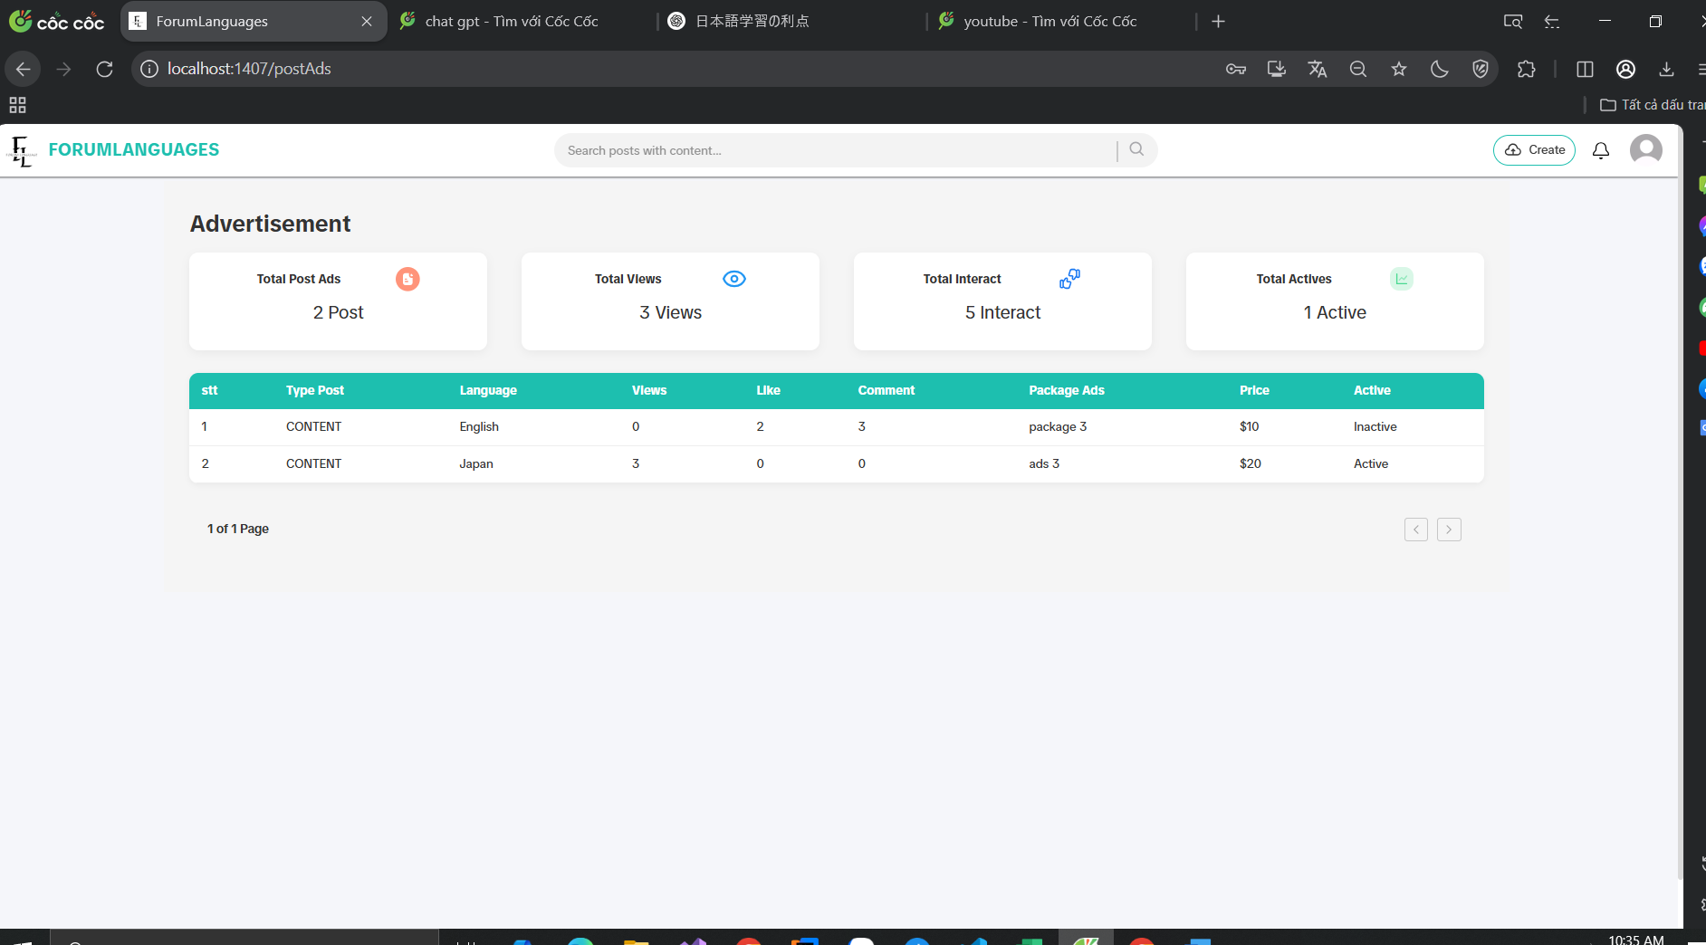

Test Case ID | Mô tả | Hành động | Điều kiện tiên quyết | Kết quả mong đợi | Kết quả thực tế | Kết quả |  |  | Kết quả |  |  | Chú thích
 |  |  |  |  |  | Vòng 1 |  |  | Vòng 2
 |  |  |  |  |  | Trạng thái | Ngày kiểm tra | Người kiểm tra | Trạng thái | Ngày kiểm tra | Người kiểm tra
GUI_SHOW Kiểm thử giao diện bài viết quảng cáo cá nhân
GUI-ADPOST-01 | [Advertisement] Label |  | Đăng nhập vào hệ thống | Label : Advertisement Status : visible | Label : Advertisement Status : visible | Passed | 2025-11-05 | Khang | Passed | 2025-11-05 | Đô
GUI-ADPOST-02 | [Total Post Ads] Box |  | Đăng nhập vào hệ thống | Label : Total Post Ads Value : Post | Label : Total Post Ads Value : 2 Post | Passed | 2025-11-05 | Khang | Passed | 2025-11-05 | Đô
GUI-ADPOST-03 | [Total Views] Box |  | Đăng nhập vào hệ thống | Label : Total Views Value : Views | Label : Total Views Value : 3 Views | Passed | 2025-11-05 | Khang | Passed | 2025-11-05 | Đô
GUI-ADPOST-04 | [Total Interact] Box |  | Đăng nhập vào hệ thống | Label : Total Interact Value : Interact | Label : Total Interact Value : 5 Interact | Passed | 2025-11-05 | Khang | Passed | 2025-11-05 | Đô
GUI-ADPOST-05 | [Total Actives] Box |  | Đăng nhập vào hệ thống | Label : Total Actives Value : Active | Label : Total Actives Value : 1 Active | Passed | 2025-11-05 | Khang | Passed | 2025-11-05 | Đô
GUI-ADPOST-06 | [Post Table] Display |  | Đăng nhập vào hệ thống | Table : visible All columns visible | Table : visible All columns visible | Passed | 2025-11-05 | Khang | Passed | 2025-11-05 | Đô
GUI-ADPOST-07 | [Language] Column |  | Đăng nhập vào hệ thống | Label : Language Values: English, Japan, China | Label : Language Values: English, Japan, China | Passed | 2025-11-05 | Khang | Passed | 2025-11-05 | Đô
GUI-ADPOST-08 | [Views / Likes / Comments] Columns |  | Đăng nhập vào hệ thống | Row 1: 0 / 2 / 3 Row 2: 3 / 0 / 0 | Hiển thị đúng theo từng dòng | Passed | 2025-11-05 | Khang | Passed | 2025-11-05 | Đô
GUI-ADPOST-09 | [Package Ads] Column |  | Đăng nhập vào hệ thống | Row 1: package 3 Row 2: ads 3 | Hiển thị đúng | Passed | 2025-11-05 | Khang | Passed | 2025-11-05 | Đô
GUI-ADPOST-10 | [Price] Column |  | Đăng nhập vào hệ thống | Row 1: $10 Row 2: $20 | Hiển thị đúng đơn vị tiền | Passed | 2025-11-05 | Khang | Passed | 2025-11-05 | Đô
GUI-ADPOST-11 | [Active] Column |  |  | Row 1: Inactive -Row 2: Active | Trạng thái chính xác | Passed | 2025-11-05 | Khang | Passed | 2025-11-05 | Đô
FUNCTION_SHOW Kiểm thử chức năng bài viếtbài viết quảng cáo cá nhân
FUNC-ADPOST-01 | Hiển thị bài viết quảng cáo cá nhân | Truy cập /postAds | Đăng nhập vào hệ thống | Bảng hiển thị đủ dữ liệu từng bài viết | Đúng nội dung bảng | Passed | 2025-11-05 | Khang | Passed | 2025-11-05 | Đô
FUNC-ADPOST-02 | Tính toán tổng tương tác đúng | Tổng = Like + Comment | Đăng nhập vào hệ thống | Đúng số lượng | Tính đúng | Passed | 2025-11-05 | Khang | Passed | 2025-11-05 | Đô
FUNC-ADPOST-03 | Phân biệt bài đang hiển thị (Active) | Kiểm tra “Active” | Đăng nhập vào hệ thống | Đúng số lượng | Thống kê đúng | Passed | 2025-11-05 | Khang | Passed | 2025-11-05 | Đô
FUNC-ADPOST-04 | Phân tích theo ngôn ngữ | Kiểm tra cột Language | Đăng nhập vào hệ thống | Language hiển thị đúng (English / Japan/China) | Dữ liệu chính xác | Passed | 2025-11-05 | Khang | Passed | 2025-11-05 | Đô
FUNC-ADPOST-05 | Kiểm tra hiển thị gói quảng cáo | Kiểm tra cột Package Ads | Đăng nhập vào hệ thống | Tên gói hiển thị đúng từng dòng | Dữ liệu chính xác | Passed | 2025-11-05 | Khang | Passed | 2025-11-05 | Đô
FUNC-ADPOST-06 | Kiểm tra đơn giá quảng cáo | Kiểm tra cột Price | Đăng nhập vào hệ thống | Hiển thị đơn vị "$" và đúng số tiền | Hiển thị sai | Failed | 2025-11-05 | Khang | Passed | 2025-11-05 | Đô

